银行股分红统计
 | 2017 | 2016 | 2015 | 2014 | 2013 | 2012
工行 | 2.41 | 2.34 | 2.33 | 2.55 | 2.62 | 2.39
农行 | 1.78
中行
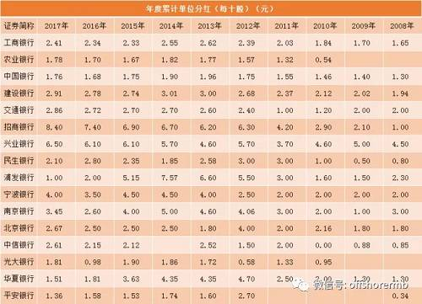
建行
交行
招行
兴业
民生
浦发
宁波
南京
北京
中信
光大
华夏
平安

